วัน,สัปดาห์ (ใช้)
บริษัท โตโยต้านนทบุรี ผู้จำหน่ายโตโยต้า จำกัด
ตารางการตรวจเช็คและบำรุงรักษา เครื่องถอดยางรถยนต์ เดือน.........................พ.ศ.............
แผนก.......................................สาขา......................
 |  |  |  |  |  |  |  |  |  |  |  |  |  |  |  |  |  |  |  |  |  |  |  |  |  |  | ตำแหน่งที่ตั้ง

ผู้จัดการศูนย์บริการ |  |  | ผช.ผจก. / จนท. แผนกซ่อมบำรุง |  |  |  |  |  |  |  |  |  |  |  |  |  |  |  |  |  |  |  |  |  |  |  | ผู้รับผิดชอบ

ประจำวัน | ลำดับ | รายการตรวจเช็ค | รายละเอียดในการตรวจเช็ค ( ภาพประกอบหน้าที่ 3/4 ) |  | 1 | 2 | 3 | 4 | 5 | 6 | 7 | 8 | 9 | 10 | 11 | 12 | 13 | 14 | 15 | 16 | 17 | 18 | 19 | 20 | 21 | 22 | 23 | 24 | 25 | 26 | 27 | 28 | 29 | 30 | 31
 | 1 | ตรวจสอบแป้นเหยียบ | : เช็คแป้นเหยียบที่ตัวเครื่องทั้ง 4 ตัว โดยเมื่อเหยีบบเครื่องจะต้อง
 |  |  | ทำงานตามคำสั่งที่กำหนดไว้ (หมุนจาน, กดขอบ, จับกระทะ, ยกคอ)
 | 2 | ตรวจสอบปากจับกระทะล้อ | : ตรวจสอบยางรองปากจับกระทะล้อด้วยสายตายางรองจะต้องไม่ฉีกขาด
 |  |  | และมีครบทั้ง 4 ตัว
 | 3 | ทำความสะอาดตัวเครื่อง | 3.1 ทำความสะอาดโดยใช้ลมเป่าไล่ฝุ่นและเศษดิน ใช้ผ้าแห้งเช็ดให้ทั่วเครื่อง
 |  |  | 3.2 หล่อลื่นร่องเลื่อนปากจับกระทะล้อด้วยน้ำมันจักร (ที่เตรียมไว้ให้เท่านั้น) ทั้ง 4 ด้าน
 | 4 | ตรวจสอบลมรั่วบริเวณตัวเครื่องทั้งหมด | 4.1 เสียบสายลมเข้าเครื่อง ฟังเสียงลมรั่วที่บริเวณตัวเครื่อง
 |  |  | 4.2 ทดสอบกดแป้นเหยียบทีละตัวและฟังเสียงลมรั่ว
 | 5 | ตรวจสอบเกจวัดแรงดัน | 5.1 เมื่อกดเติมลมยางต้องสามารแสดงค่าแรงดันได้ตามปกติ
 |  |  | 5.2 ไม่มีคราบสกปรกในหน้าปัด
ลงชื่อช่างผู้รับผิดชอบ
ลงชื่อผู้ตรวจสอบ ( หัวหน้างาน )

ประจำสัปดาห์ | ลำดับ | รายการตรวจเช็ค | รายละเอียดในการตรวจเช็ค ( ภาพประกอบหน้าที่ 4/4 ) |  | สัปดาห์ที่ 1 |  |  |  |  |  |  |  | สัปดาห์ที่ 2 |  |  |  |  |  |  |  | สัปดาห์ที่ 3 |  |  |  |  |  |  |  | สัปดาห์ที่ 4
 | 6 | ตรวจสอบหัวเม้าท์ติ้งและหล่อลื่นจุดหมุน | 6.1 หัวเม้าท์ติ้ง ต้องไม่แตกร้าว
 |  |  | 6.2 ทำความสะอาดและหล่อลื่นด้วยน้ำมันจักรที่ตัวลูกกลิ้ง และแกนสไลด์เลื่อนคอ
 | 7 | ตรวจสอบตัวปรับแรงดันลม | : จ่ายลมเข้าเครื่องปรับตั้งให้อยู่ในระดับ 6 บาร์
 | 8 | ตรวจสอบตัวจ่ายละอองน้ำมันหล่อลื่น | : ระดับน้ำมันต้องไม่ต่ำกว่าครึ่งหลอดแก้ว

 | 9 | ตรวจสอบสกรูยึด ปากกระทะล้อ | : เช็คสกรูโดยประแจ 6 เหลี่ยมขันสกรูให้แน่น
 | 10 | ตรวจสอบน็อตยึดฐานเครื่อง | : ใช้มือจับบิดที่ตัวน็อต ต้องไม่คลายตัว ทั้ง 4 ตัว
ลงชื่อช่างผู้รับผิดชอบ |  |  |  |  | สัปดาห์ที่ 1 ……………………… |  |  |  |  |  |  |  | สัปดาห์ที่ 2 ……………………… |  |  |  |  |  |  |  | สัปดาห์ที่ 3 ……………………… |  |  |  |  |  |  |  | สัปดาห์ที่ 4 ………………….
ลงชื่อผู้ตรวจสอบ (หัวหน้างาน) |  |  |  |  | สัปดาห์ที่ 1 ……………………… |  |  |  |  |  |  |  | สัปดาห์ที่ 2 ……………………… |  |  |  |  |  |  |  | สัปดาห์ที่ 3 ……………………… |  |  |  |  |  |  |  | สัปดาห์ที่ 4 ………………….

ü
û
ข้อปฏิบัติ |  |  |  | สัญลักษณ์ | บันทึกปัญหาที่พบและแนวทางการแก้ไข
1. ต้องตรวจเช็คตามหัวข้อที่กำหนดก่อนเริ่มปฏิบัติงานทุกวัน |  |  |  | ปกติ | วันที่ |  |  |  |  | ปัญหาที่พบ |  |  |  |  |  |  |  |  |  | แนวทางแก้ไข |  |  |  |  |  |  |  |  |  | ผู้บันทึก
2. หากพบว่ามีปัญหาให้แจ้งหัวหน้าช่างทันที |  |  |  | ไม่ปกติ
3. กรณีพบความผิดปกติหรือใช้งานไม่ได้ต้องแขวนป้ายห้ามใช้งาน |  |  |  | แก้ไขแล้ว
และแจ้งหัวหน้าให้รีบดำเนินการแจ้งซ่อมตามขั้นตอน

เอกสารฉบับที่ / วันที่ออกเอกสาร / วันที่มีผลบังคับใช้ : 3 / 20/06/2563 / 01/07/2563 |  |  |  |  |  |  |  |  |  |  |  |  |  |  |  |  |  |  |  |  |  |  |  |  |  |  |  | EF-OFF-185

เดือน
บริษัท โตโยต้านนทบุรี ผู้จำหน่ายโตโยต้า จำกัด
ตารางการตรวจเช็คและบำรุงรักษา เครื่องถอดยางรถยนต์ พ.ศ.............
แผนก.......................................สาขา......................

ประจำเดือน | ลำดับ | รายการตรวจเช็ค | รายละเอียดในการตรวจเช็ค ( ภาพประกอบหน้าที่ 4/4 ) |  | ......ม.ค. | ......ก.พ. |  | .......มี.ค. | ......เม.ย. | ......พ.ค. | ......มิ.ย. | ......ก.ค. | ......ส.ค. | .......ก.ย. | .......ต.ค. | ......พ.ย. |  | ........ธ.ค.
 | 1 | ตรวจสอบแหล่งจ่ายไฟฟ้าและกระแสไฟ | 1.1 ตรวจสอบระบบแรงเคลื่อนไฟฟ้ามีแรงดัน 380 V 3 เฟส
 |  |  | 1.2 ตรวจวัดกระแสไฟฟ้าขณะเดินตัวเปล่าและบันทึกค่าลงในตาราง
 | 2 | ตรวจสอบลมรั่ว | ตรวจสอบการรั่วของลมที่เครื่อง ต้องไม่พบลมรั่ว
ลงชื่อผู้ตรวจเช็ค (ช่างซ่อมบำรุง)
ลงชื่อผู้ตรวจสอบ (หัวหน้างาน)

ü
û
ข้อปฏิบัติ |  |  |  | สัญลักษณ์ | บันทึกปัญหาที่พบและแนวทางการแก้ไข
1. ต้องตรวจเช็คตามหัวข้อที่กำหนดก่อนเริ่มปฏิบัติงานทุกวัน |  |  |  | ปกติ | วันที่ |  | ปัญหาที่พบ |  |  |  |  | แนวทางแก้ไข |  |  |  |  | ผู้บันทึก
2. หากพบว่ามีปัญหาให้แจ้งหัวหน้าช่างทันที |  |  |  | ไม่ปกติ
3. กรณีพบความผิดปกติหรือใช้งานไม่ได้ต้องแขวนป้ายห้ามใช้งาน |  |  |  | แก้ไขแล้ว
และแจ้งหัวหน้าให้รีบดำเนินการแจ้งซ่อมตามขั้นตอน

เอกสารฉบับที่ / วันที่ออกเอกสาร / วันที่มีผลบังคับใช้ : 3 / 20/06/2563 / 01/07/2563 |  |  |  |  |  |  |  |  |  |  |  |  |  |  |  | EF-OFF-185

เครื่องถอดยาง (1)
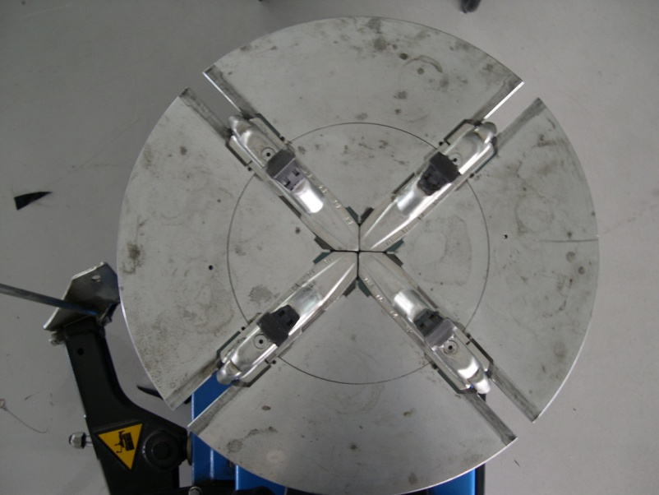
บริษัท โตโยต้านนทบุรี ผู้จำหน่ายโตโยต้า จำกัด
ตารางการตรวจเช็คและบำรุงรักษา เครื่องถอดใส่-ยาง ประจำวัน

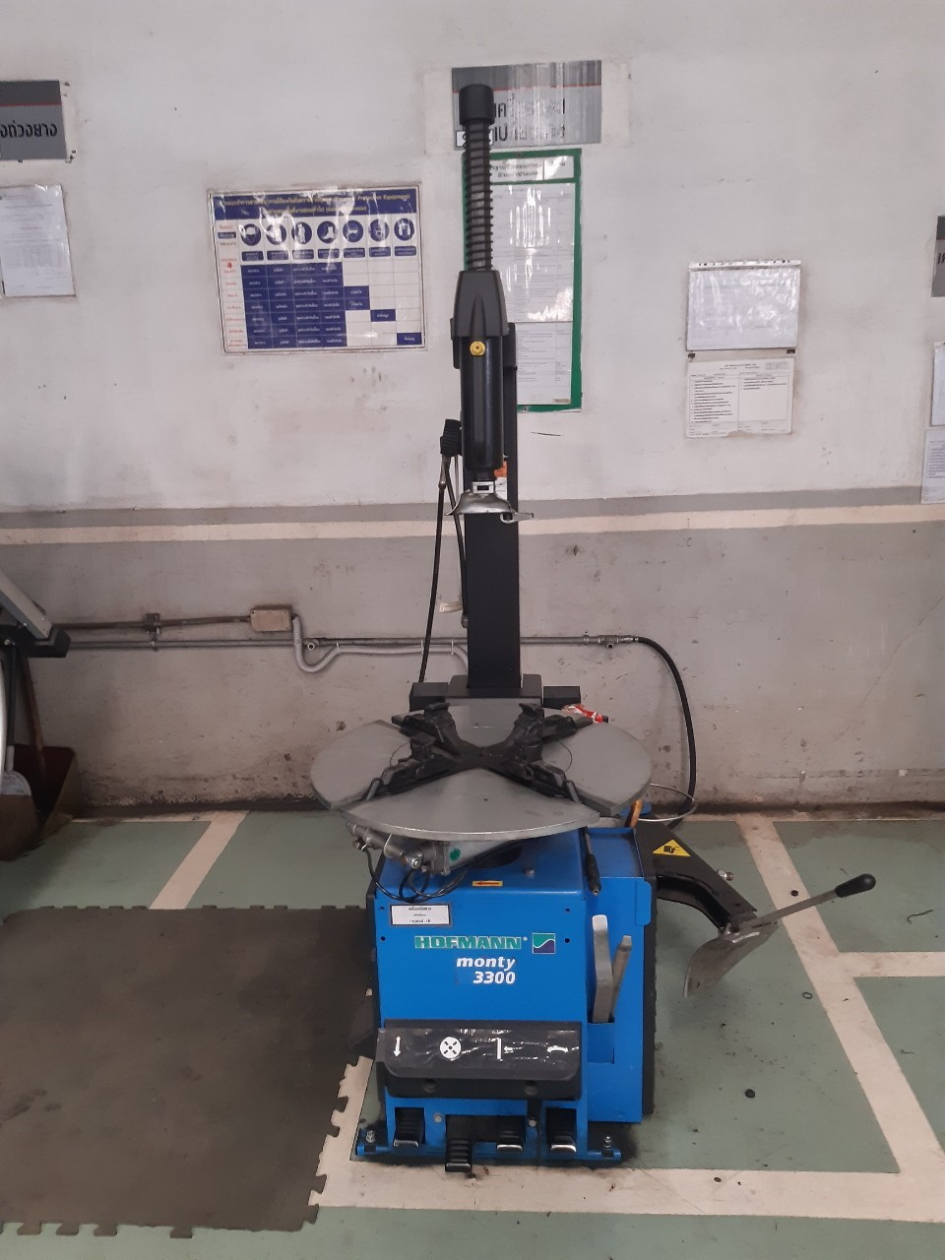
1

2
8
 | ลำดับ | รายการตรวจเช็ค | รายละเอียดในการตรวจเช็ค ประจำวัน
 | 1 | ตรวจสอบตัวแกนหัวกด | ต้องสามารถกดเลื่อน ขึ้น-ลง และล็อคได้หลายระดับตามที่ผู้ใช้กำหนด
 | 2 | ตรวจสอบหัวเม้าท์ติ้ง | ตัวหัวเม้าท์ติ้ง สภาพต้องไม่แตก ร้าว
 | 3 | ตรวจสอบชุดควบคุมแรงดันลม | ตรวจสอบตัวเกจวัดแรงดันต้องไม่เกิน 6 บาร์ ต้องไม่มีลมรั่วที่ตัวกระบอก เดรนน้ำทิ้งที่ตัวดักน้ำทุกวัน
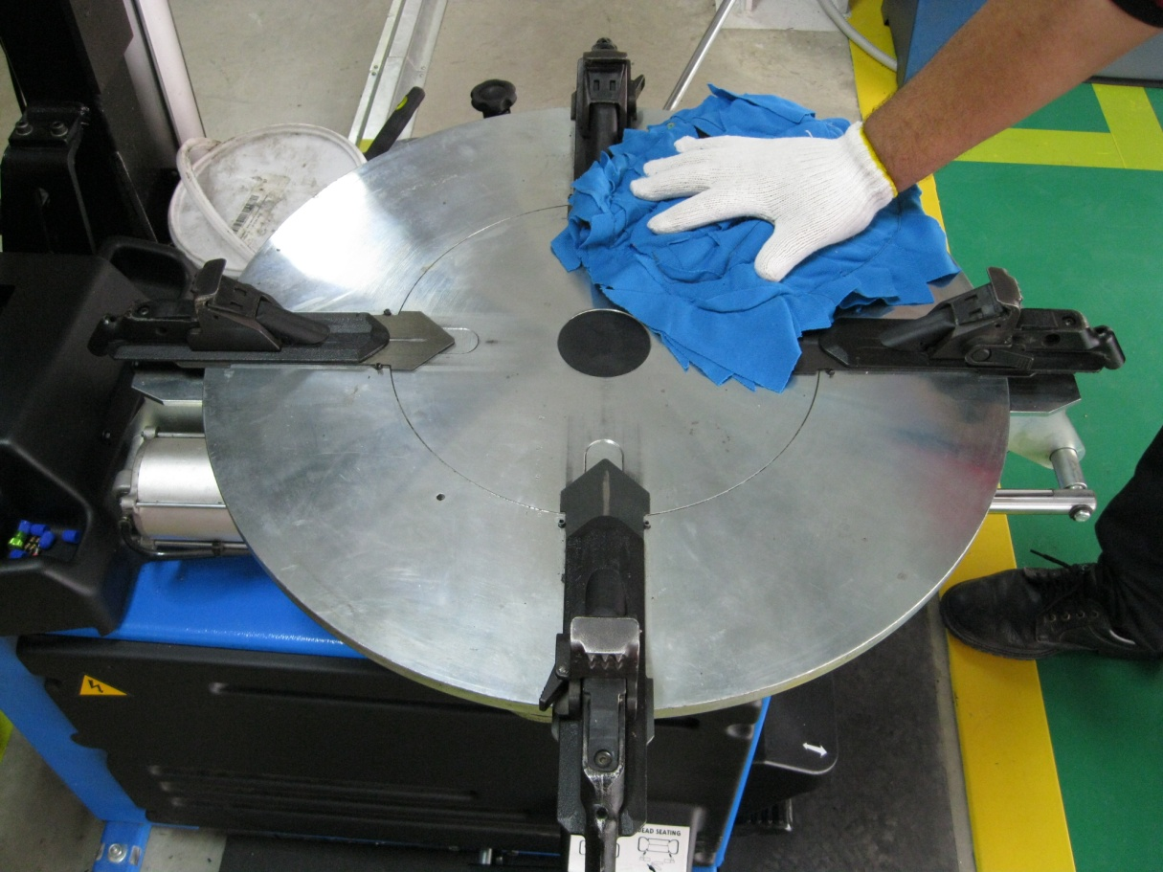
 | 4 | ตรวจสอบแป้นเหยียบสวิตช์หมุนจาน | เมื่อเหยียบแป้นแล้วแท่นวางปากจับกระทะล้อต้องหมุน 1 ครั้งและเหยียบอีกครั้งต้องหมุนกลับด้าน
 | 5 | ตรวจสอบแป้นเหยียบวาล์วกดขอบ | เมื่อเหยียบแป้นแล้วชุดวาล์วลมของตัวกดขอบยางต้องทำงาน
 | 6 | ตรวจสอบแป้นเหยียบวาล์วจับกระทะ | เมื่อเหยียบแป้นแล้วชุดวาล์วลมของชุดจับกระทะล้อต้องทำงาน
9
 | 7 | ตรวจสอบแป้นเหยียบวาล์วยกคอ | เมื่อเหยียบแป้นแล้วชุดวาล์วลมตัวคอตัวแกนกดหัวต้องทำงาน
 | 8 | ตรวจสอบเกจเติมลมยาง | ตัวเกจวัดแรงดันลมต้องไม่มีลมรั่ว
3
 | 9 | การตรวจสอบยางรองปากจับกระทะล้อและทำความสะอาด | ตรวจสอบยางรองปากจับกระทะล้อ และทำความสะอาดโดยใช้ผ้าเช็ดทำความสะอาดรอบๆ ตัวเครื่อง
 |  |  | ทุกวันหลังเลิกใช้งาน
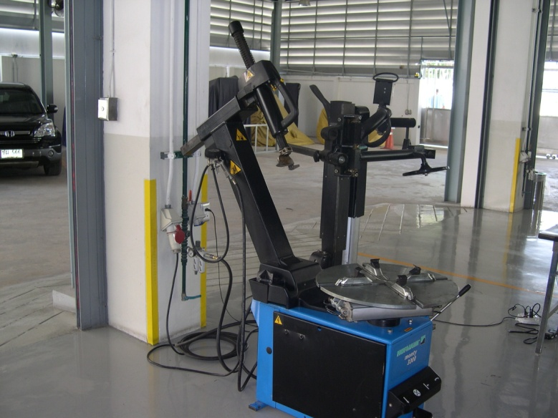
7
4

5
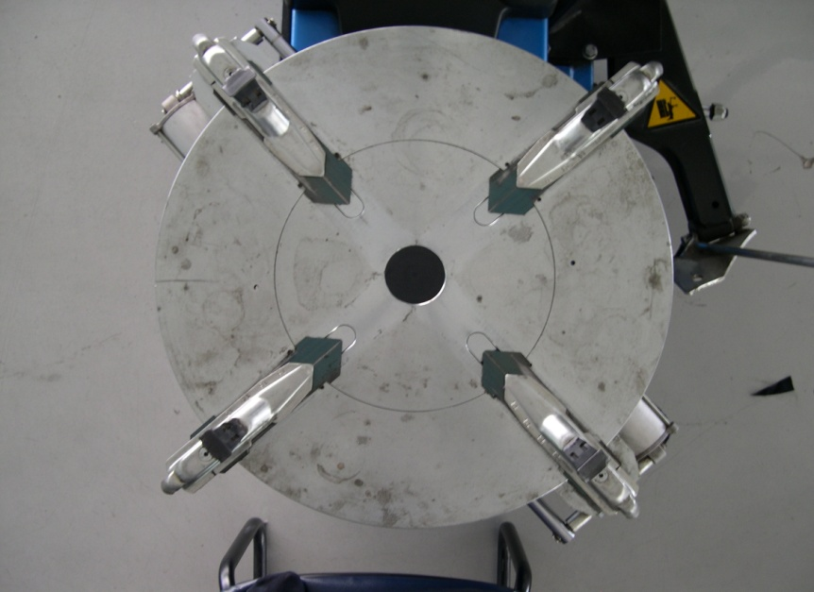
6

เครื่องถอดยาง วัน
บริษัท โตโยต้านนทบุรี ผู้จำหน่ายโตโยต้า จำกัด
ตารางการตรวจเช็คและบำรุงรักษา เครื่องถอดใส่-ยาง ประจำวัน

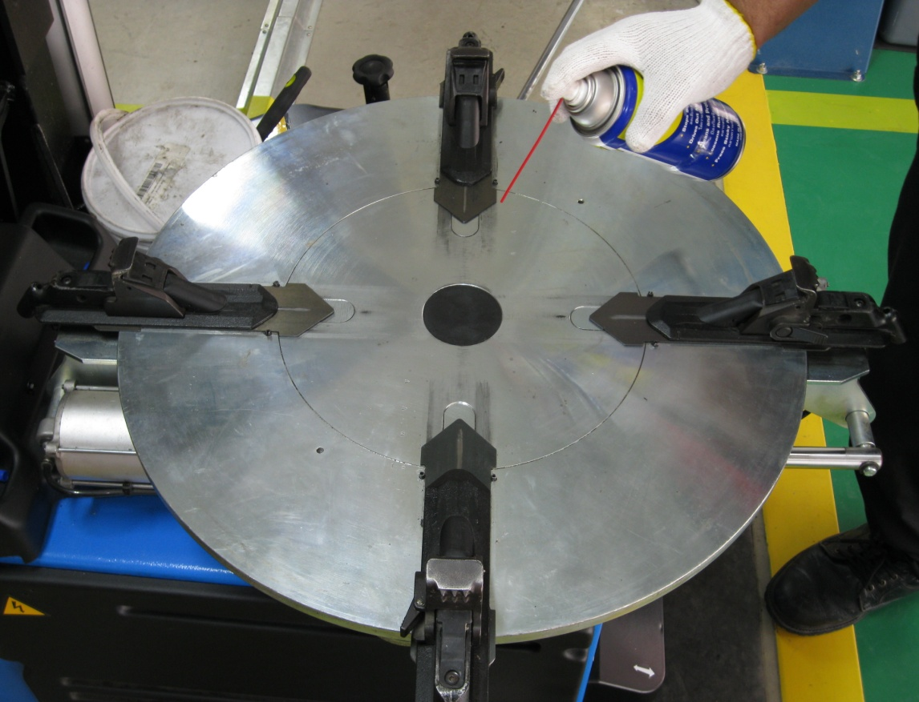
3.2

Oil

3.1
5
 | ลำดับ | รายการตรวจเช็ค | รายละเอียดในการตรวจเช็ค ประจำวัน
 | 1 | ตรวจสอบแป้นเหยียบสวิตช์หมุนจาน | 1.1 เมื่อเหยียบแป้นแล้วแท่นวางปากจับกระทะล้อต้องหมุน 1 ครั้ง และเหยียบอีกครั้งต้องหมุนกลับด้าน
 |  | ตรวจสอบแป้นเหยียบวาล์วกดขอบ | 1.2 เมื่อเหยียบแป้นแล้วตัวกดขอบยางทำงานกดเข้า และเหยียบกดอีกครั้งตัวกดขอบยางจะหยุดทำงาน
 |  | ตรวจสอบแป้นเหยียบวาล์วจับกระทะ | 1.3 เมื่อเหยียบแป้นแล้วปากจับกระทะล้อจะเลื่อนเข้า และเหยียบกดอีกครั้งปากจับกระทะจะเลื่อนออก
 |  | ตรวจสอบแป้นเหยียบวาล์วยกคอ | 1.4 เมื่อเหยียบแป้นแล้วคอตัวเครื่องจะดันเข้าตั้งฉากกับแท่น และเหยียบกดอีกครั้งคอตัวเครื่องจะดันออก
 | 2 | การตรวจสอบยางรองปากจับกระทะล้อ | ตรวจสอบยางรองปากจับกระทะล้อด้วยสายตา ยางรองจะต้องไม่ฉีกขาด และมีครบทั้ง 4 ตัว
2
ฟังเสียงลมรั่ว
4
 | 3 | ทำความสะอาดตัวเครื่องและหล่อลื่นรางเลื่อนปากจับกระทะล้อ | 3.1 ทำความสะอาดโดยใช้ลมเป่าไล่ฝุ่นและเศษดิน ใช้ผ้าแห้งเช็ดให้ทั่วเครื่อง
 |  |  | 3.2 หล่อลื่นร่องเลื่อนปากจับกระทะล้อด้วยน้ำมันจักรทั้ง 4 ด้าน
 | 4 | ตรวจสอบลมรั่วบริเวณตัวเครื่องทั้งหมด | 4.1 เสียบสายลมเข้าเครื่อง ฟังเสียงลมรั่วที่บริเวณตัวเครื่อง
 |  |  | 4.2 ทดสอบกดแป้นเหยียบทีละตัวและฟังเสียงลมรั่ว
 | 5 | ตรวจสอบเกจวัดแรงดัน | 5.1 เมื่อกดเติมลมยางต้องสามารแสดงค่าแรงดันได้ตามปกติ
1.4
 |  |  | 5.2 ไม่มีคราบสกปรกในหน้าปัด

1.2

1.3
1.1

เครื่องถอดยาง (2)
บริษัท โตโยต้านนทบุรี ผู้จำหน่ายโตโยต้า จำกัด
ตารางการตรวจเช็คและบำรุงรักษา เครื่องถอดใส่-ยาง ประจำสัปดาห์

6
1
 | ลำดับ | รายการตรวจเช็ค | รายละเอียดในการตรวจเช็ค ประจำสัปดาห์
 | 1 | ตรวจสอบหัวเม้าท์ติ้ง | สภาพต้องไม่แตก ร้าว และทำความสะอาดตัวลูกกลิ้งที่หัวเม้าท์ติ้ง
 |  |  | และหล่อลื่น สัปดาห์ละ 1 ครั้ง
 | 2 | ตรวจสอบตัวปรับแรงดันลม | จ่ายลมเข้าเครื่อง ตรวจสอบแรงดันลมที่ปรับตั้งให้อยู่ในระดับ 6 บาร์
 |  | และตัวจ่ายละอองน้ำมันหล่อลื่น | ตรวจสอบระดับน้ำมันหล่อลื่นทุกสัปดาห์ ต้องมีน้ำมัน ไม่ต่ำกว่าครึ่งหลอดแก้ว
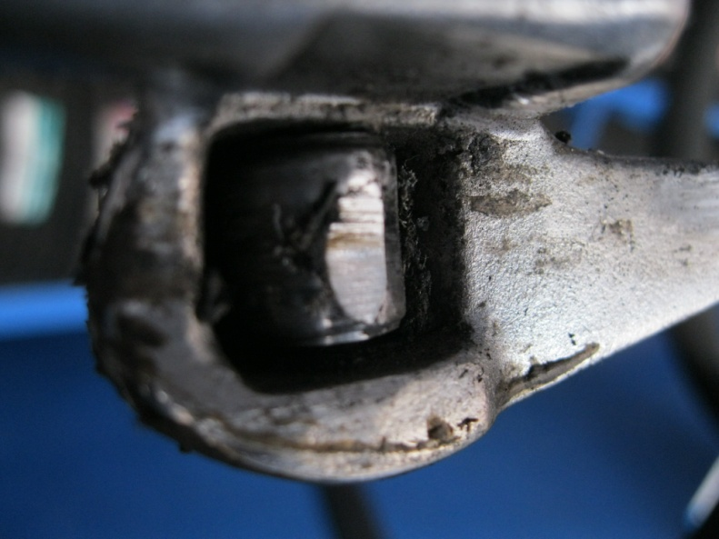
 | 3 | ตรวจสอบน็อตยึดฐานเครื่อง | ใช้มือจับที่ตัวน็อต ต้องไม่คลายตัว ทั้ง 4 ตัว
 | 4 | ตรวจสอบสกรูยึดปากกระทะล้อ | เช็คสกรูโดยประแจ 6 เหลี่ยมขันสกรูให้แน่น สัปดาห์ละ 1 ครั้งเพื่อป้องกันสกรูคลายตัว
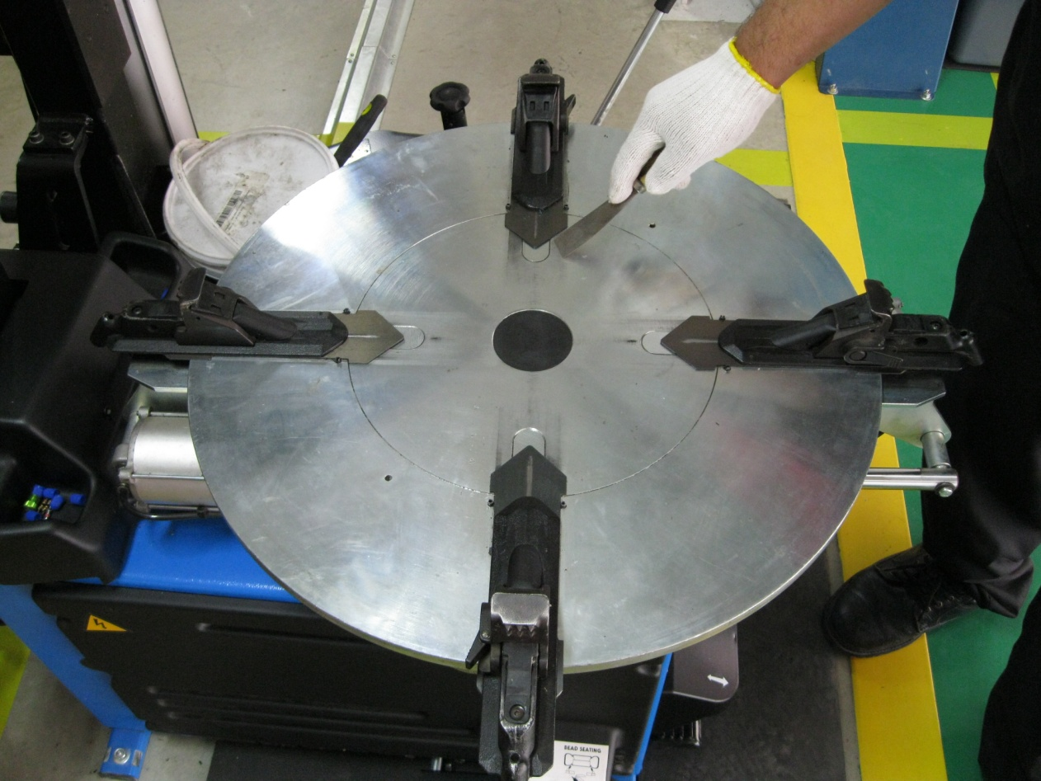
5
 | 5 | ทำความสะอาดหน้าจานจับกระทะ | ใช้เกรียงเหล็กขูดหน้าสัมผัสเพื่อไม่ให้คราบสะสมอยูบนจานจับกระทะล้อ
 | 6 | หล่อลื่นจุดที่มีการเคลื่อนที่หน้าสัมผัส | ใช้สเปรย์น้ำมันฉีดเพื่อทำการหล่อลื่น ห้ามใช้จารบีทุกชนิด

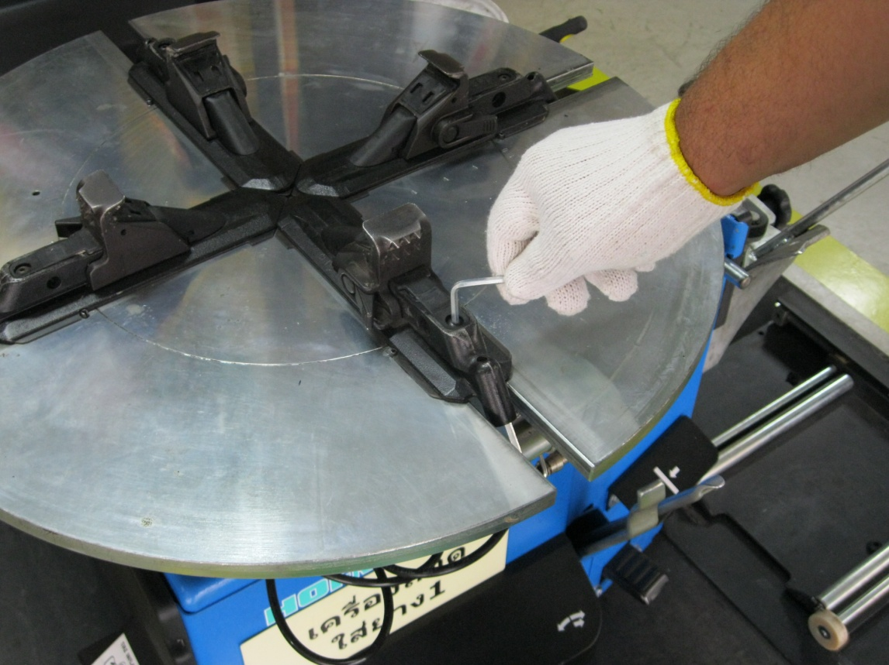
4
2

3
3

เครื่องถอดยาง สัปดาห์
บริษัท โตโยต้านนทบุรี ผู้จำหน่ายโตโยต้า จำกัด
ตารางการตรวจเช็คและบำรุงรักษา เครื่องถอดใส่-ยาง ประจำสัปดาห์

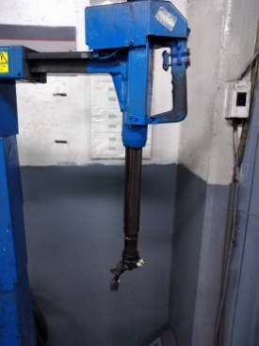

OIL
9
6.2

8
6.1
OIL
 | ลำดับ | รายการตรวจเช็ค | รายละเอียดในการตรวจเช็ค ประจำสัปดาห์
 | 6 | ตรวจสอบหัวเม้าท์ติ้งและหล่อลื่นจุดหมุนสลักคอ ตัวกดขอบ | 6.1 หัวเม้าท์ติ้ง ต้องไม่แตกร้าว
 |  |  | 6.2 ทำความสะอาดและหล่อลื่นด้วยน้ำมันจักรที่ตัวลูกกลิ้ง และแกนสไลด์เลื่อนคอ
 | 7 | ตรวจสอบตัวปรับแรงดันลม | จ่ายลมเข้าเครื่อง ตรวจสอบแรงดันลมที่ปรับตั้งให้อยู่ในระดับ 6 บาร์
 | 8 | ตรวจสอบตัวจ่ายละอองน้ำมันหล่อลื่น | ตรวจสอบระดับน้ำมันหล่อลื่น โดยต้องมีน้ำมันจักรไม่ต่ำกว่าครึ่งหลอดแก้ว
 | 9 | ตรวจสอบสกรูยึดปากกระทะล้อ | เช็คสกรูโดยประแจ 6 เหลี่ยมขันสกรูให้แน่นทั้ง 4 ตัว เพื่อป้องกันสกรูคลายตัว
 | 10 | ตรวจสอบน็อตยึดฐานเครื่อง | ใช้มือจับบิดที่ตัวน็อต ต้องไม่คลายตัว ทั้ง 4 ตัว
7

10
10

